画面遷移図
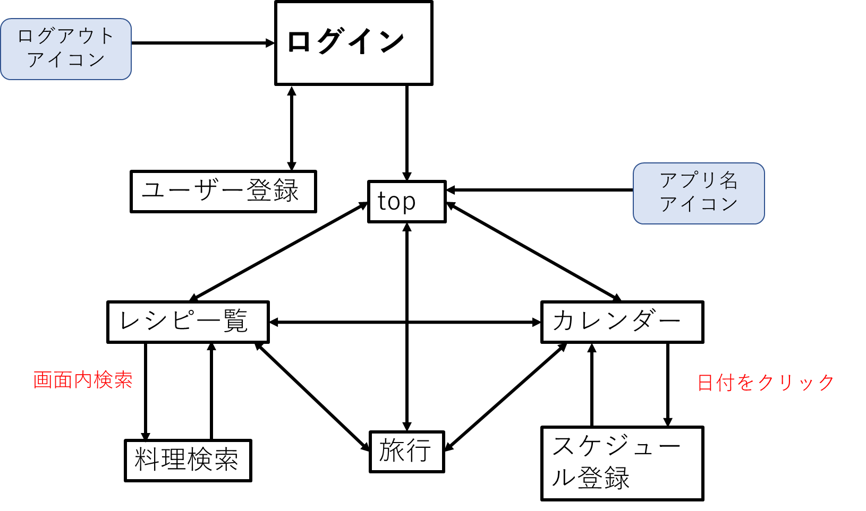
プロジェクト名 | Webアプリ開発 | 作成者 | 北條 湧基
システム名 | G&A | 作成日 | 2022-06-06
 |  | 更新者
 |  | 更新日

ログインページとユーザー登録ページ以外のすべての
ページにアプリ名アイコンとログアウトアイコンが存在する。
画面遷移図

